Solicitud gráfica
 | Área: | Ciencias Naturales |  |  | Fecha:
 | Grado: | 10
 | Título del tema: | Mecánica de fluidos |  |  | ¿Cuaderno de estudio o recurso? | Recurso
 | Editor: | Diana García |  |  | Motor del recurso | F7B

 | Código guión o recurso: | CN_10_07_REC10 | ← Para determinar este código, visite la hoja de Ayuda
 |  |  |  |  | ESPECIFICACIÓN DE ARCHIVOS A ENTREGAR
Núm. | Archivo Shutterstock o ruta en web | Imagen para: | Tipo | Ubicación de la imagen en el recurso F7B | Nombre imagen SMALL | Tamaño imagen SMALL | Nombre imagen ZOOM | Tamaño imagen ZOOM | Descripción | Observaciones
IMG01 | 146471507 | Recurso F7B | Fotografía | Inicio (apaisado) | CN_10_07_REC10_IMG01.jpg | 350 x 230 px |  |  | Agua
IMG02 | 285399185 | Recurso F7B | Fotografía | Inicio (apaisado) | CN_10_07_REC10_IMG02.jpg | 350 x 230 px |  |  | Botellas con aceite
IMG03 | 183420140 | Recurso F7B | Fotografía | Inicio (apaisado) | CN_10_07_REC10_IMG03.jpg | 350 x 230 px |  |  | Copa con líquido rosado
IMG04 | 99647405 | Recurso F7B | Fotografía | Inicio (apaisado) | CN_10_07_REC10_IMG04.jpg | 350 x 230 px |  |  | Río
IMG05 | 238609702 | Recurso F7B | Fotografía | Inicio (apaisado) | CN_10_07_REC10_IMG05.jpg | 350 x 230 px |  |  | Jugos
IMG06 | 98883380 | Recurso F7B | Fotografía | Inicio (apaisado) | CN_10_07_REC10_IMG06.jpg | 350 x 230 px |  |  | Globo infado con gas
IMG07 | 369999257 | Recurso F7B | Fotografía | Inicio (apaisado) | CN_10_07_REC10_IMG07.jpg | 350 x 230 px |  |  | Plasma
IMG08 | 145661261 | Recurso F7B | Fotografía | Contenido | CN_10_07_REC10_IMG08n.jpg | 320 x 480 px | CN_10_07_REC10_IMG08a.jpg | 800 x 458 px | Gasolina
IMG09 | 382731709 | Recurso F7B | Ilustración | Contenido | CN_10_07_REC10_IMG09n.jpg | 320 x 480 px | CN_10_07_REC10_IMG09a.jpg | 800 x 458 px | Sustancias químicas | 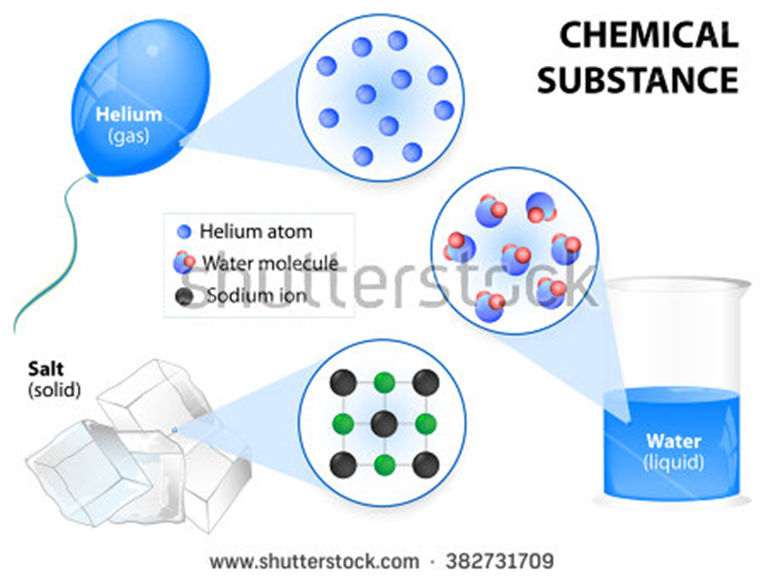 Eliminar título. Traducir a español: Helium: Helio / Helium atom: Átomo de helio / Water molecule: Molécula de agua / Sodium ion: Ión de sodio / Salt: Sal / Solid : Sólido / Water: Agua / Liquid: Líquido
IMG10 | 128912738 | Recurso F7B | Fotografía | Contenido | CN_10_07_REC10_IMG10n.jpg | 320 x 480 px | CN_10_07_REC10_IMG10a.jpg | 800 x 458 px | Gota de agua
IMG11 | 276367415 | Recurso F7B | Fotografía | Contenido | CN_10_07_REC10_IMG11n.jpg | 320 x 480 px | CN_10_07_REC10_IMG11a.jpg | 800 x 458 px | Zancudo sobre agua
IMG12 | 110515943 | Recurso F7B | Fotografía | Contenido | CN_10_07_REC10_IMG12n.jpg | 320 x 480 px | CN_10_07_REC10_IMG12a.jpg | 800 x 458 px | Estufa a gas
IMG13 | 93387163 | Recurso F7B | Fotografía | Contenido | CN_10_07_REC10_IMG13n.jpg | 320 x 480 px | CN_10_07_REC10_IMG13a.jpg | 800 x 458 px | El Sol
IMG14 | 144374434 | Recurso F7B | Fotografía | Contenido | CN_10_07_REC10_IMG14n.jpg | 320 x 480 px | CN_10_07_REC10_IMG14a.jpg | 800 x 458 px | Vaso con agua y aceite
 |  |  | Fotografía | Contenido

